Sheet3
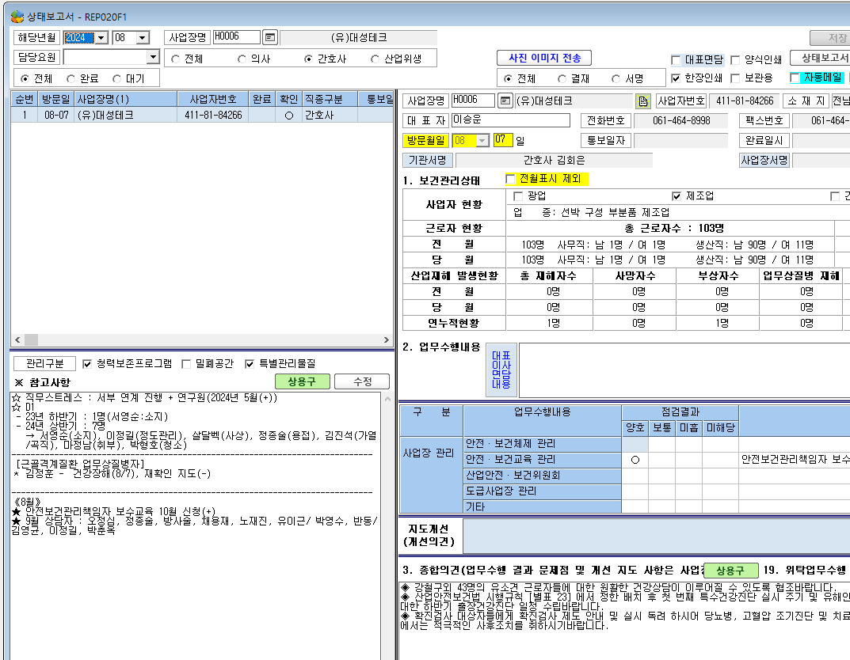

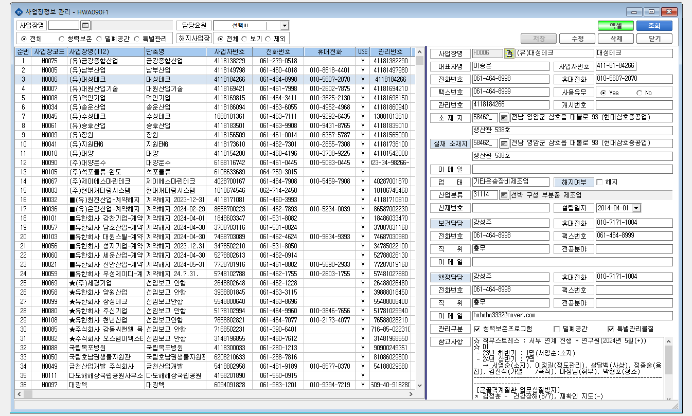

* ' 상태보고서'에 기록한 참고사항 내용이 '사업장 정보관리' 참고사항에 같이 기록이 되고 있어요. 그러면서 전에 기록한 사업장 정보관리 참고사항 내용은 사라졌습니다.

